Note
■ Business Flow

탄력적근로시간기준관리

 | 사전조건 : 회사, BU코드가 있어야 한다.

■ 사용자/권한
 | * ONEHR 시스템 운영 담당자 | C/R/U/D 권한(전체권한)
 | * 계열사 인사 총괄 담당자 | C/R/U/D 권한(전체권한)
 | * 계열사 근태 담당자 | C/R/U/D 권한(전체권한)

■ 특이사항

[가이드라인]
 | ※ Business Flow
 | -. 작성 설계문서에 포함되는 프로그램의 복잡성을 고려하여, 프로그램의 흐름도를 작성하여, 프로그램의 이해도를 높이기 위해 작성을 진행한다.
 | > 프로그램의 Screen이 3개이상일 경우, 프로그램의 사별, 플랜트별등 분기처리되는 Logic 존재 시 작성.
 | -. 본 프로그램의 전후 흐름을 파악하기 위한 비즈니스 사전 조건, 사후 조건 등을 서술형으로 기술하는 것도 가능하다.
 | ※ 사용자/권한
 | -. 사용자(액터)의 권한과 역할 설명한다.
 | ※ 특이사항
 | -. 특이사항 기술한다.

화면디자인
 | ■ UI화면 스케치

 |  | *기본화면

 |  | 탄력적근로시간기준관리
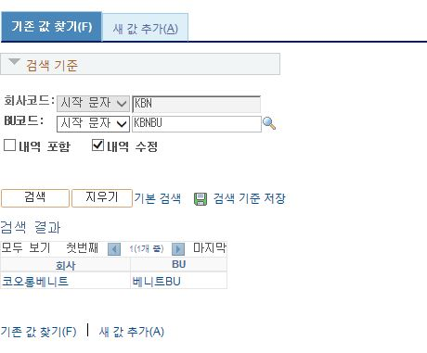

사업장
셋업유형

 |  | 탄력적근로시간기준관리 - 새값추가
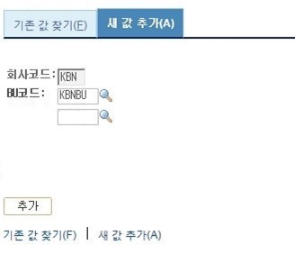
사업장
셋업유형

 |  | 탄력적근로시간기준관리 - 등록화면

셋업유형 : 근무조
사업장 : 본사

탄력적근로시간기준등록

 |  | *유효일자 : |  |  | *상태 : | 활성/비활성
탄력적근로시간기준

탄력적근로시간기준
시간외근로기준(연장)
 |  |  |  |  | 300/400/500/600/200/210
 |  | *공통코드 | 공통코드명 | *셋업상세 | 기준값(1) | 기준 값 설명(1) | 기준값(2) | 기준 값 설명(2) | 기준값(3) | 기준 값 설명(3) | 기준값(4) | 기준 값 설명(4) | 기준값(5) | 기준 값 설명(5) | 기준값(6) | 기준 값 설명(6)
 |  | 100 | 시간제유형 | 셋업유형에 따른 상세 값 | 2주단위/3개월이내 |  | 주 최대 근로시간 | 48/52 | 주 최대 연장시간 | 12
 |  | 110 | 표준단위기간 | 셋업유형에 따른 상세 값 | 주/개월 | 2 | 세트 | 3
 |  | 200 | 근무계획 수립 여부 | 셋업유형에 따른 상세 값 | 예/아니오
 |  | 210 | 근무계획 수립 가능 기간 | 셋업유형에 따른 상세 값 | D- | 2
 |  | 220 | 근무계획 변경 가능 여부 | 셋업유형에 따른 상세 값 | 예/아니오
 |  | 230 | 근무계획 변경 가능 기간 | 셋업유형에 따른 상세 값 | D | 5
 |  | 300 | 정규(소정)근로시간 | 셋업유형에 따른 상세 값 | 주평균 | 40 | 최소/최대 |  | 최소/최대
 |  | 310 | 코어시간 | 셋업유형에 따른 상세 값 | 00:00~23:30 |  | 00:00~23:30 |  | 00:00~23:30 |  | 00:00~23:30 |  | 00:00~23:30 |  | 00:00~23:30
 |  | 320 | 표준근로시간 | 셋업유형에 따른 상세 값 | 시간 | 8
 |  | 400 | 휴게시간 | 셋업유형에 따른 상세 값 | 예/아니오/휴일만
 |  | 410 | (평일)휴게시간From/To | 셋업유형에 따른 상세 값 | 00:00~23:30 |  | 00:00~23:30 |  | 00:00~23:30 |  | 00:00~23:30 |  | 00:00~23:30 |  | 00:00~23:30
 |  | 420 | (휴일)휴게시간From/To | 셋업유형에 따른 상세 값 | 00:00~23:30 |  | 00:00~23:30 |  | 00:00~23:30 |  | 00:00~23:30 |  | 00:00~23:30 |  | 00:00~23:30
 |  | 730 | 휴게시간차감기준 | 셋업유형에 따른 상세 값 | 예/아니오 |  | 4시간이상/9시간이상/13시간30분이상 |  | 4시간이상/9시간이상/13시간30분이상 |  | 4시간이상/9시간이상/13시간30분이상 |  | 4시간이상/9시간이상/13시간30분이상 |  | 4시간이상/9시간이상/13시간30분이상
 |  | 500 | 근태사항 연동 여부 | 셋업유형에 따른 상세 값 | 연차/출장 |  | 연차/출장 |  | 연차/출장 |  | 연차/출장 |  | 연차/출장 |  | 연차/출장
 |  | 510 | 근태유형별 인정 근로시간 | 셋업유형에 따른 상세 값 | 오전반차/오후반차/연차/출장 |  | 오전반차/오후반차/연차/출장 |  | 오전반차/오후반차/연차/출장 |  | 오전반차/오후반차/연차/출장 |  | 오전반차/오후반차/연차/출장 |  | 오전반차/오후반차/연차/출장
 |  | 600 | 휴일근로가능 한도 추가시간 | 셋업유형에 따른 상세 값 | 반차/연차/공휴일 |  | 반차/연차/공휴일 |  | 반차/연차/공휴일 |  | 반차/연차/공휴일 |  | 반차/연차/공휴일 |  | 반차/연차/공휴일

 |  | ※ 연장 관련 기준은 시간외 근로기준에 등록된 기준을 적용하며, 시간외근로기준(연장)탭에서 조회 가능함
탄력적근로시간기준
시간외근로기준(연장)
 |  | *공통코드 | 공통코드명 |  |  | *셋업상세 | 기준값(1) | 기준 값 설명(1) | 기준값(2) | 기준 값 설명(2) | 기준값(3) | 기준 값 설명(3) | 기준값(4) | 기준 값 설명(4) | 기준값(5) | 기준 값 설명(5) | 기준값(6) | 기준 값 설명(6)
 |  | 300 | 신청한도 |  |  | 셋업유형에 따른 상세 값 | 일/일(평일)/일(휴일)/주/월 |  | 일/일(평일)/일(휴일)/주/월 |  | 일/일(평일)/일(휴일)/주/월 |  | 일/일(평일)/일(휴일)/주/월 |  | 일/일(평일)/일(휴일)/주/월 |  | 일/일(평일)/일(휴일)/주/월
 |  | 400 | 휴일OT신청가능여부 |  |  | 셋업유형에 따른 상세 값 | 예/아니오
 |  | 500 | 고정OT차감기준 |  |  | 셋업유형에 따른 상세 값 | 예/아니오
 |  | 600 | 정산방식 |  |  | 셋업유형에 따른 상세 값 | 보상휴가/익월정산 |  | 보상휴가/익월정산 |  | 보상휴가/익월정산 |  | 보상휴가/익월정산 |  | 보상휴가/익월정산 |  | 보상휴가/익월정산
 |  | 200 | (평일)신청불가시간From/To |  |  | 셋업유형에 따른 상세 값 | 00:00~23:30 |  | 00:00~23:30 |  | 00:00~23:30 |  | 00:00~23:30 |  | 00:00~23:30 |  | 00:00~23:30
 |  | 210 | (휴일)신청불가시간From/To |  |  | 셋업유형에 따른 상세 값 | 00:00~23:30 |  | 00:00~23:30 |  | 00:00~23:30 |  | 00:00~23:30 |  | 00:00~23:30 |  | 00:00~23:30

 | ■ 추가설명 (선택
 |  | [주요 logic]
 |  | 1. 회사,BU, 사업장, 셋업유형별 탄력적근로시간기준을 관리한다.
 |  | 2. 새값추하여 기준 등록 초기화면 조회시 탄력적근로시간기준탭에 등록해야 하는 공통코드 한판이 기본 조회된다.
 |  | - 탄력적근로기준 탭 화면과 같이 , 공통코드별 내역이 펼쳐져서 보여줌(단, 새값추가하여 저장 전까지 탄력적근로기준 테이블에 실제 등록되는 건 아님.)
 |  | - 공통코드는 그룹공통코드로 관리 됨(필드 KLCC_ATW_GCMNS_CD로 확인 가능)
 |  | 3. 시간외근로기준(연장)탭은 시간외근로기준에 등록된 연장 관련 기준 내역을 조회한다.
 |  | - 시간외기준관리의 공통코드 200~600까지이며, 탄력적근로시간기준의 유효일자 기준으로 최근 등록된 사업장, 셋업유형별 시간외근로기준을 조회한다.
 |  | - 시간외근로기준(연장)탭에서는 기준 등록을 할 수 없으며, 시간외근로기준에서 기준 변경한다.
 |  | 4. 공통코드 100 시간제유형의 기준값(1) 선택에 따라 기준값(1) 주 최대 근로시간, 기준값(2) 주 최대 연장시간이 자동 설정된다.
 |  | - 2주 이내이면, 주최대근로시간 40, 주 최대 연장시간 12 / 3주이내이며, 주최대근로시간 52, 주최대연장시간 12
 |  | 5. 공통코드 100 시간제유형의 기준값(1) 선택에 따라 기준값(2) 주 최대 근로시간, 기준값(3) 주 최대 연장시간이 자동 설정된다.
 |  | - 2주 이내이면, 주최대근로시간 기준값(2)상세는 40, 주 최대 연장시간 기준값(3)상세는 12 / 3주이내이며, 주최대근로시간 기준값(2)상세는 52, 주최대연장시간 기준값(3)상세는 12
 |  | 6. 공통코드 300 정규(소정)근로시간의 기준값(1) 주평균은 기준값(1)설명에 40이 자동 설정된다.
 |  | - 2주 이내이면, 주최대근로시간 40, 주 최대 연장시간 12 / 3주이내이며, 주최대근로시간 52, 주최대연장시간 12
 |  | - 7. 5번,6번의 자동 설정되는 값 개발시 화면단에 고정하지 않고, 코드 관리 등 개발시 고려 바랍니다.(코드관리로 어렵다면 화면 고정)

[가이드라인]
 | ▶화면 디자인은 화면의 구조와 내용을 이해할 수 있도록 그리면된다. 모든 방법 가능하다. UI개발툴(XPlatform, ABAP 등)을 이용하여 그리거나, PPT, 워드, 손그림gif도 가능.
 |  | * 단, 손그림의 경우 화면 개발 후 화면덤프로 교체 필요함.
 | ▶화면사이즈를 명확히 해야하는 경우는 디자이너와 상의하여 화면크기를 미리 정의하여 위와 같이 눈금형태의 템플릿을 제공받아 사용한다.
 |  | *[R] readonly, default setting

ERD
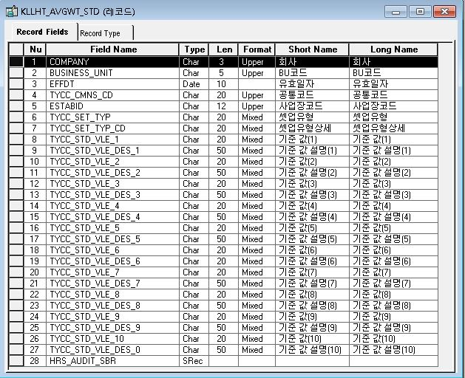
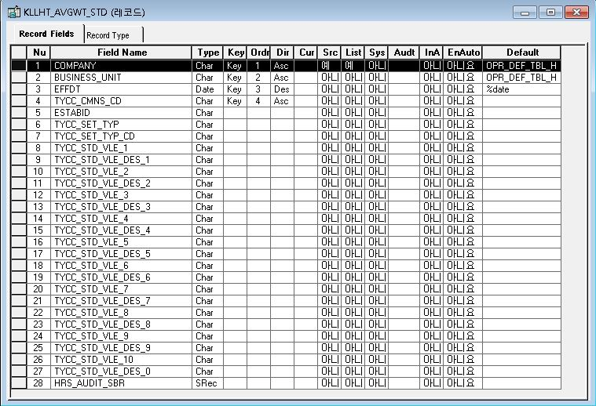
■ ERD (혹은 테이블 설명)
* 탄력적시간근로 기준관리 Header(PS_KLLDT_AVGWT_STD)
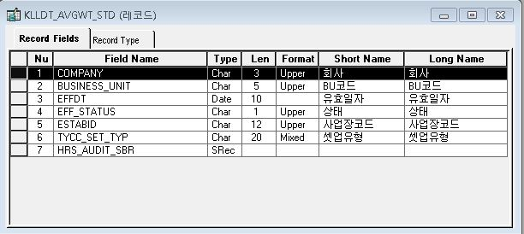
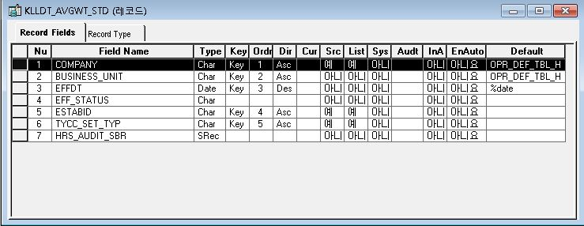

*탄력적시간근로 기준관리 Detail

*탄력적시간근로 기준관리 Detail(PS_KLLHT_AVGWT_STD)

Event 작성가이드
◈ 화면Control
 | ■ UI화면 요소 설명
 | Screen 영역 | Screen Object | 속성 | Default(초기화) | Default(초기화) | Default(초기화) | 필수 | 필수 | 필수 | Validation | Validation | Validation | Event
 |  |  |  | 본사 권한 | 매장 권한 | LoV | Master 조회 | Master 저장 | 상세조회 | Master 조회 | Master 저장 | 상세조회
1
 | Master 버튼 | 조회 | 버튼 | 활성 | 활성 |  |  |  |  |  |  |  | 클릭시 > [Master 조회logic]
 |  | 저장 | 버튼 | 활성 | 비활성 |  |  |  |  |  |  |  | 클릭시 > [Master 저장logic]
2
 | 상세 버튼 | 상세 조회 | 버튼 | 활성 | 비활성 |  |  |  |  |  |  |  | 클릭시 > [상세조회logic]

◈ logic
 | ■ 로직 설명
 | Logic명 | 처리방법 | 변경일 | 내용 |  |  |  | 메시지
 | Master 조회logic | 서버(CSI) |  | input : 재고DO
3
 |  |  |  | process : 재고DO 검색조건을 확인한다 검색 조건이 없으면 검색 조건을 넣으라는 메시지를 보내준다. 검색 조건이 있으면 검색 조건으로 재고 목록을 조회한다. data참조> [Master 조회] |  |  |  | [MSG(E)] MSG001 : 검색조건을 입력하세요.
 |  |  |  | exception :
 |  |  |  | output : List<재고DO>
 | Master 저장logic |  |  | input : 재고DO
 |  |  |  | process :
 |  |  |  | exception :
 |  |  |  | output : List<재고DO>
 | 상세조회logic | 서버 |  | input : 재고DO |  |  |  | [MSG(E)] MSG002 : ~~는 필수 입력입니다.
 |  |  |  | process :~~~~~~~~~~~~~~ data참조> [상세 조회 ]
 |  |  |  | exception :
 |  |  |  | output : List<재고DO>

◈ data
 | ■ Data 매핑 설명
 | 화면 |  | Xplatform |  | DB |  | calcuration
 | Screen Object |  | Dataset | 화면컬럼 ID | 테이블 | 칼럼 | Master 조회 | 상세조회
 | Master영역 | 부서코드 | dsCond | brndCd | ABCD | dept_cd
 |  | 부서명
 |  | 매장SEQ | dsCond | shopSeq | ABCD | shop_seq
 |  | 매장명
 |  | 매출액 From |  |  |  |  | [실판매가] 합계
 |  | 매출액 To | dsCond | mobileNo | ABCD | mobile_no
 | Grid영역 | Check
 |  | Status
 |  | 등록매장 | dsInfoList | regShopNo | ABCD | REG_SHOP_NO
 |  | 판매매장 | dsInfoList | saleShopNo | ABCD | SALE_SHOP_NO
 |  | 카드번호 | dsInfoList | cardNo | ABCD | CARD_NO
 |  | 고객번호 | dsInfoList | custNo | CUSTOMER | CUST_NO
 |  | 성명 | dsInfoList | custNo | CUSTOMER | CUST_NM

 | [가이드라인]
 | 1 : 화면Control의 Screen Object 중 event가 있다면(버튼/팝업) "필수", "Validation" 항목을 추가하고 내용을 작성한다.
 | 2: 화면Control의 Event 에서 [logic]을 작성하면 logic 탭에서 상세 내용을 기술한다.
 | 3: logic의 내용에서 [data참조]를 작성하면 data 탭에서 상세 내용을 기술한다.

